con
Turma: | COLÉGIO ESTADUAL DE TEMPO INTEGRAL DE BARRA DO CHOÇA
EMMAT3C MATUTINO | Educação para a esperança e transformação!
 | RESULTADO PARCIAL DE DESEMPENHO DE ALUNOS
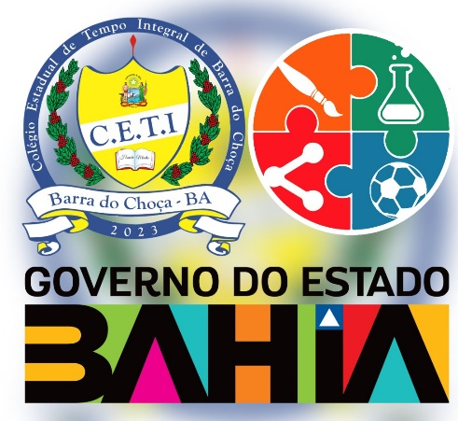 | A ARTE DE MORAR | A CIDADE EM MOVIMENTO | ARTE | BIOLOGIA | COSMOS: DO MICRO AO MACRO | EDUCACAO FISICA | ELETIVA | FILOSOFIA | FISICA | GEOGRAFIA | HISTORIA | LINGUA INGLESA | LINGUA PORTUGUESA | MATEMATICA | PROJETO DE VIDA | QUIMICA | SOCIOLOGIA | SITUAÇÃO

